钱包页面
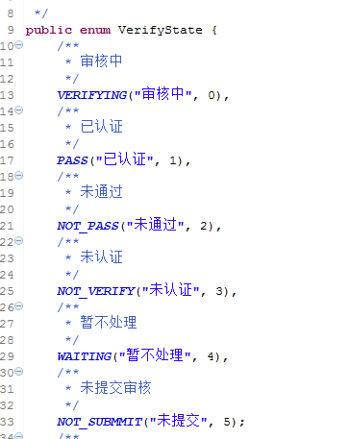
accountBalance | 这个接口，会在测试前把余额设置为100，因此在excel中输入的数据，只有100是正确的，其他都是错误的，如果想测试其他数据，请单独测试该接口，否则有很大可能导致后续接口出错。并且在beforeclass中注释掉setBalance。
withdrawalRecordList | 此接口继承自baserequest没有需要注意的地方
BeforeTheWithdrawalInformationQuery | 此接口输入的数据是shopid，想寻找正确的shopid请根据employeeid去数据库中寻找。如果withdraw表中没有shopid的提现记录的话，那么会提示未找到银行信息
Withdraw | 此接口为未认证的状况，需要删除提现记录，否则的话会自动比较withrawrecords表里的信息
Withdraw_already | 此接口测试为已认证的情况，其银行卡信息需要根据shopid去shopcount表中去查找
Withdraw_fail | 此接口测试为认证失败的情况，其银行卡信息需要根据shopid去shopcount表中去查找
subsidy | 目前来说 一个单号只能补贴一次，所以这个暂时没有实现自动化，已找开发沟通，如何使的该订单补贴后重新变成未补贴的状况
sweepCode | 此接口的二维码需要使用微信钱包或者支付宝上的二维码上的序列号，因此这个码是实时更新的。

